Накладная-№3
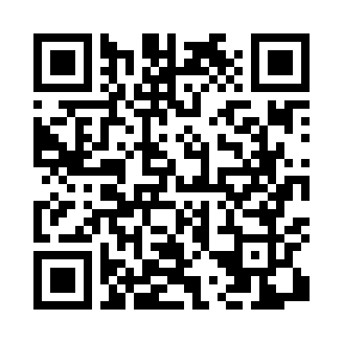
Номер товарно-транспортной накладной: |  |  | Торговый представитель: Amriyev Muhammad
Поставщик: Toshkent falcon fly 2 |  |  | Телефон торгового представителя: +998972880505
Дата отгрузки: 26.10.2025 |  |  | Контрагент: """" Klient
Дата консигнации: |  |  | Адрес:
Доставщик: |  |  | Телефон:
Телефон доставщика:
Время заказа: 26.10.2025 10:45:00
№ | Штрих-код | Название товаров (работ,услуг) | Количество | Количество в кейсе | Цена | Сумма
 |  |  | 10 |  |  | 36.2
1 | 6902024140370 | Складная пластиковая корзина для белья 14 x 5 9 sm DB-140-37 | 4 | 4 шт. | 5.10 | 20.40
2 | 6900000140673 | Складная пластиковая корзина для белья в боль шой каропке 40 шт DB-140-67 | 4 | 4 шт. | 2.70 | 10.80
3 | 6943340001402 | Миска (10 x 12 x 14 x 16 x 18 sm) DB-6-113 | 2 | 2 шт. | 2.50 | 5
Итого: 36.2$|->UZS: 452,500.00

